Sheet1
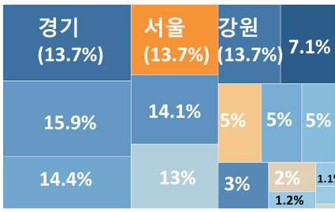
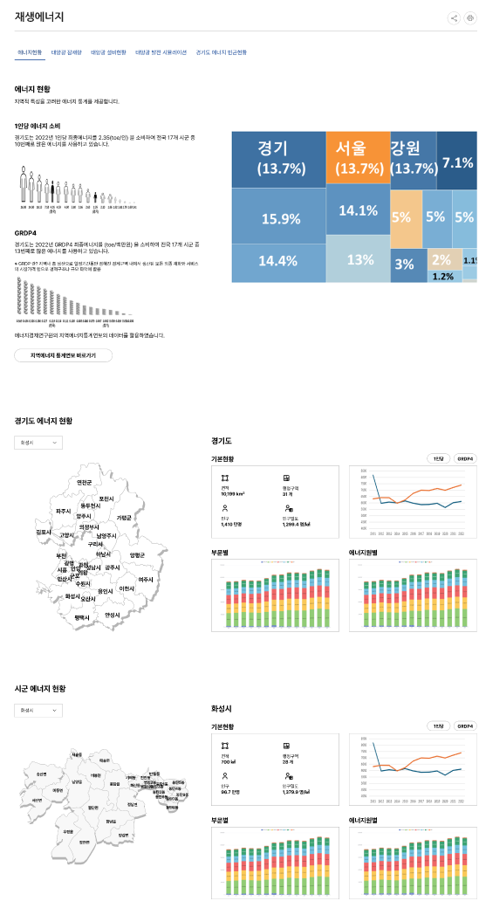

 | 전국 | 서울 | 부산 | 대구 | 인천 | 광주 | 대전 | 울산 | 세종 | 경기 | 강원 | 충북 | 충남 | 전북 | 전남 | 경북 | 경남 | 제주
2022 | 234666.599 | 13226.899 | 6021.353 | 4547.673 | 10654.259 | 2476.452 | 2640.43 | 30019.593 | 748.279 | 32144.955 | 6110.436 | 7392.55 | 39527.811 | 5978.104 | 42968.714 | 19915.567 | 8722.049 | 1571.476

RES_Ⅰ-5
[ 목 차 ]
5. 최종에너지 소비 |  |  |  |  |  |  |  |  |  | 5. Final Energy Consumption

단위 : 1,000toe
 | 전국 | 서울 | 부산 | 대구 | 인천 | 광주 | 대전 | 울산 | 세종 | 경기 | 강원 | 충북 | 충남 | 전북 | 전남 | 경북 | 경남 | 제주
 | Total | Seoul | Busan | Daegu | Incheon | Gwangju | Daejeon | Ulsan | Sejong | Gyeonggi | Gangwon | Chungbuk | Chungnam | Jeonbuk | Jeonnam | Gyeongbuk | Gyeongnam | Jeju
1996 | 131,573 | 17,720 | 7,355 | 4,350 | 6,710 | 1,916 | 2,058 | - | - | 16,045 | 6,325 | 5,046 | 7,104 | 4,462 | 20,830 | 13,199 | 18,167 | 744
1997 | 144,541 | 19,782 | 7,366 | 4,372 | 7,005 | 1,750 | 2,022 | - | - | 16,555 | 6,322 | 5,236 | 8,412 | 4,304 | 23,816 | 13,024 | 23,687 | 778
1998 | 132,177 | 16,733 | 6,073 | 3,825 | 5,808 | 1,400 | 1,683 | 15,347 | - | 14,374 | 5,219 | 4,264 | 10,905 | 3,483 | 23,629 | 12,377 | 6,345 | 661
1999 | 143,027 | 17,082 | 6,713 | 4,477 | 6,304 | 1,568 | 1,964 | 17,145 | - | 16,259 | 5,467 | 4,666 | 11,976 | 4,075 | 24,789 | 13,656 | 6,080 | 840
2000 | 149,958 | 16,450 | 7,136 | 4,680 | 7,209 | 1,775 | 2,386 | 17,697 | - | 17,058 | 5,924 | 5,058 | 12,662 | 4,373 | 26,354 | 14,044 | 6,084 | 972
2001 | 153,103 | 15,402 | 7,148 | 4,570 | 9,059 | 1,861 | 2,224 | 17,333 | - | 17,946 | 6,017 | 5,232 | 13,041 | 4,582 | 26,955 | 14,182 | 6,351 | 1,057
2002 | 160,876 | 15,004 | 6,894 | 4,606 | 9,227 | 1,985 | 2,320 | 19,169 | - | 20,011 | 5,958 | 5,488 | 13,820 | 4,653 | 28,548 | 15,095 | 6,705 | 973
2003 | 164,550 | 14,777 | 6,974 | 4,596 | 9,320 | 2,021 | 2,352 | 20,101 | - | 20,671 | 6,341 | 5,696 | 14,129 | 4,599 | 29,290 | 15,351 | 6,729 | 1,056
2004 | 166,452 | 15,062 | 6,683 | 4,422 | 9,397 | 2,069 | 2,406 | 20,729 | - | 21,495 | 6,019 | 5,540 | 14,161 | 4,640 | 30,080 | 15,519 | 6,794 | 997
2005 | 171,543 | 15,182 | 6,782 | 4,365 | 10,324 | 2,089 | 2,389 | 20,843 | - | 23,348 | 5,838 | 5,469 | 14,939 | 4,708 | 31,124 | 15,338 | 7,127 | 996
2006 | 174,873 | 15,586 | 6,919 | 4,313 | 10,068 | 2,076 | 2,545 | 21,970 | - | 23,026 | 5,852 | 5,552 | 15,986 | 5,075 | 30,953 | 15,397 | 7,346 | 924
2007 | 182,015 | 16,008 | 6,918 | 4,261 | 10,252 | 2,158 | 2,542 | 22,530 | - | 23,578 | 6,183 | 5,765 | 18,169 | 4,803 | 33,106 | 16,797 | 7,423 | 966
2008 | 183,054 | 15,482 | 6,829 | 4,211 | 9,542 | 2,149 | 2,527 | 20,898 | - | 23,763 | 6,860 | 5,928 | 19,581 | 4,648 | 34,065 | 17,716 | 7,512 | 877
2009 | 182,080 | 15,027 | 6,458 | 4,215 | 9,941 | 2,197 | 2,418 | 19,810 | - | 23,669 | 7,250 | 5,847 | 20,660 | 4,662 | 34,481 | 16,858 | 7,748 | 944
2010 | 195,401 | 15,717 | 6,683 | 4,569 | 10,630 | 2,386 | 2,568 | 20,748 | - | 24,043 | 7,732 | 6,191 | 22,644 | 5,121 | 37,853 | 19,170 | 8,486 | 1,168
2011 | 205,241 | 15,491 | 6,535 | 4,512 | 10,260 | 2,349 | 2,529 | 24,734 | - | 25,830 | 8,169 | 6,317 | 25,926 | 5,201 | 38,403 | 18,911 | 8,966 | 1,095
2012 | 206,974 | 15,203 | 6,500 | 4,382 | 10,859 | 2,433 | 2,640 | 26,075 | 141 | 26,172 | 5,969 | 6,416 | 28,125 | 5,138 | 37,573 | 19,130 | 9,110 | 1,087
2013 | 208,376 | 15,014 | 6,182 | 4,378 | 10,479 | 2,570 | 2,676 | 25,955 | 397 | 26,248 | 6,065 | 6,408 | 29,106 | 5,321 | 38,009 | 19,406 | 8,957 | 1,181
2014 | 210,477 | 14,680 | 5,722 | 4,322 | 11,212 | 2,541 | 2,631 | 25,321 | 472 | 25,355 | 5,997 | 5,971 | 32,232 | 5,339 | 37,776 | 20,975 | 8,690 | 1,195
2015 | 215,447 | 14,966 | 5,899 | 4,306 | 12,370 | 2,487 | 2,660 | 23,686 | 551 | 27,052 | 6,154 | 6,233 | 32,643 | 5,625 | 39,242 | 20,185 | 8,831 | 1,297
2016 | 222,027 | 15,214 | 6,311 | 4,379 | 12,646 | 2,528 | 2,729 | 26,946 | 558 | 28,645 | 5,975 | 6,742 | 34,139 | 5,801 | 38,862 | 20,677 | 9,141 | 1,399
2017 | 231,179 | 15,095 | 6,275 | 4,402 | 13,422 | 2,555 | 2,736 | 27,988 | 599 | 29,613 | 5,870 | 6,996 | 35,968 | 5,894 | 42,020 | 20,539 | 9,538 | 1,513
2018 | 233,585 | 14,746 | 6,375 | 4,461 | 13,769 | 2,543 | 2,760 | 29,905 | 637 | 30,692 | 5,882 | 6,970 | 37,374 | 5,806 | 40,013 | 20,493 | 9,394 | 1,547
2019 | 231,621 | 14,463 | 6,349 | 4,392 | 13,425 | 2,492 | 2,680 | 28,616 | 666 | 30,179 | 5,968 | 7,126 | 37,244 | 5,551 | 41,030 | 21,237 | 8,656 | 1,547
2020 | 222,563 | 13,316 | 5,910 | 4,062 | 11,226 | 2,420 | 2,558 | 28,684 | 728 | 30,176 | 5,645 | 6,984 | 37,167 | 5,309 | 37,540 | 20,942 | 8,451 | 1,445
2021 | 236,030 | 13,388 | 5,808 | 4,309 | 10,732 | 2,458 | 2,569 | 29,928 | 789 | 31,479 | 6,016 | 7,208 | 37,224 | 5,514 | 46,306 | 22,026 | 8,724 | 1,554
2022 | 234,667 | 13,227 | 6,021 | 4,548 | 10,654 | 2,476 | 2,640 | 30,020 | 748 | 32,145 | 6,110 | 7,393 | 39,528 | 5,978 | 42,969 | 19,916 | 8,722 | 1,571
주 1. 전국은 기타지역 포함 |  |  |  |  |  |  |  |  |  | Note 1. Total includes other areas.
2. 2014년 이전 세종은 충남에 포함 |  |  |  |  |  |  |  |  |  | 2. Before 2014, Sejong was included in Chungnam.

